機能概要
消費税会社間振替
 | 子会社の消費税を本社勘定から子会社勘定へ振り替える。

序説
 | 本文書は、以下の関連文書で定義された機能を記載対象とする。

関連文書
 | No. |  | 成果物名 |  | 文書参照番号
 |  | 1 | MD050_機能一覧 |  | MD050_SPL_CFO_010
 |  | 2 | MD050_システムプロセスフロー |  | MD050_SPF_CFO_010

機能要件
 | ・ | 消費税は営業単位ごとに設定可能だが、子会社用の営業単位を作成しないシステム方針の為、子会社で発生した消費税は伊藤園本社で作成される。
 |  | その為、子会社で発生した消費税分を伊藤園本社から振替先の子会社の指定部門に振り替える。
 |  |  | 例） | 伊藤園本社の消費税科目を子会社の指定部門の消費税に振替える。
 |  |  |  | 001（伊藤園本社）-1011（税務経理部）-仮受消費税 税コード10％ ／ 002（北海道伊藤園）-XXXX(北海道管理部門）-仮受消費税 税コード10％

 | ・ | 前回処理日時以降に転記した未処理の仕訳を対象に、消費税科目（仮払消費税、仮受消費税）を抽出し、会社コード、記帳日、税コード、勘定科目組合せ等の単位に集計し、CSVファイルを作成する。
 |  | このとき、伊藤園本社分を打ち消す仕訳情報と、子会社へ振り替える仕訳情報をそれぞれ取得・整形し、仕訳インポート（FBDI）できるレイアウトにて出力する。
 |  | 本処理は、CSVファイルを出力するまでとする。

 | ・ | 実行タイミングは以下の通り、
 |  |  |  | 日次夜間バッチ：全領域の仕訳を全てERPに取込み後、勘定科目明細情報を情報系に連携する前に処理を実施
 |  |  |  | 月次クローズ処理：GL月次クローズ処理の日中バッチ（随時）

 | ・ | 作成されるデータのソース、カテゴリは以下とする。
 |  |  |  | 仕訳ソース：【会社間振替】を新設します。
 |  |  |  | 仕訳カテゴリ：【消費税会社間振替】を新設します。

 | ・ | 作成される仕訳の記帳日は、抽出元のデータの記帳日を設定する。

 | ・ | 作成される仕訳バッチ名、バッチ摘要は以下の通り設定する。
 |  |  |  | 【仕訳カテゴリ ＋’_’＋ 会社コード ＋’_’＋ 業務日付】

 | ・ | 作成される仕訳名、仕訳摘要は以下の通り設定する。
 |  |  |  | 【仕訳カテゴリ ＋’_’＋ 振替先会社コード ＋’_’＋ 記帳日】

 | ・ | 作成される仕訳明細摘要には以下の通り設定する。
 |  |  |  | 【仕訳カテゴリ ＋’_’＋ 記帳日 ＋’_’＋ 税コード】

機能プロセス・フロー

ERP Cloud
開始

会計帳簿
消費税会社間振替処理
仕訳関係

CSV
ファイル

終了

機能関連文書
 | ・T_MD050_CFO_010_A12_01_消費税会社間振替_OIC統合.xlsx
 | ・T_MD050_CFO_010_A12_02_消費税会社間振替_OIC統合.xlsx

別紙 サポート参照値の取得
サポート参照値の取得

xla_sup_ref_combinationsのSUP_REF_CODE1～SUP_REF_CODE60に保持しているリテラルを参照して、各項目に何が入っているのか判定しその項目を取得する。

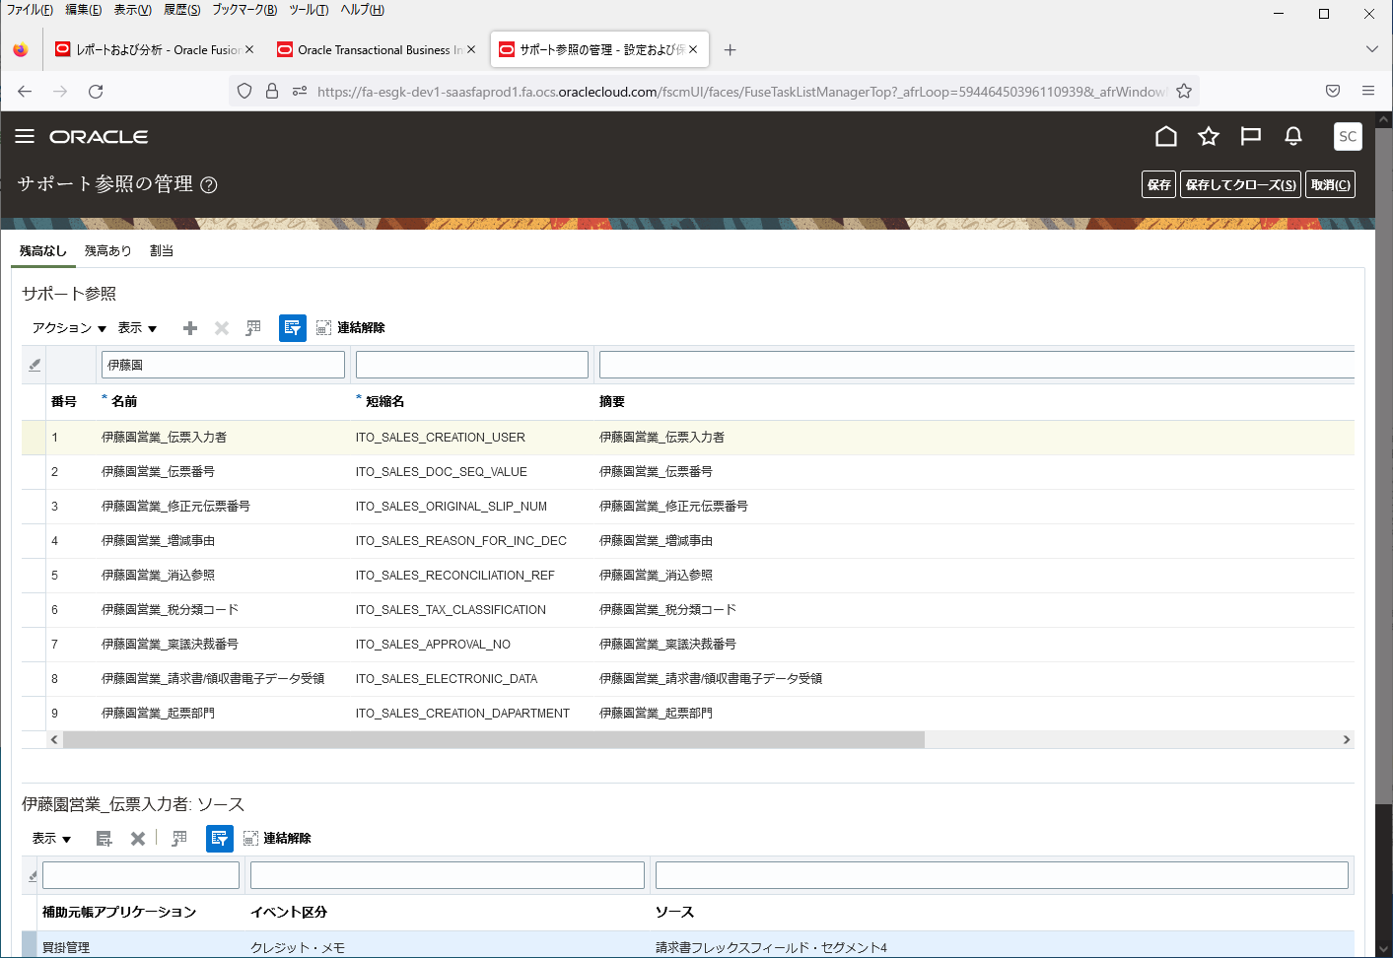

サポート参照の値は、
SUPP_REF_COMBINATION_IDごとに
ランダムに設定されている為、
総当たりで確認する。

XLA_SUP_REF_COMBINATIONSテーブル
SUPP_REF_COMBINATION_ID | SUP_REF_CODE1 | SUP_REF_CODE30 | SUP_REF_CODE31 | SUP_REF_CODE32 | SUP_REF_CODE33 | SUP_REF_CODE34 | SUP_REF_CODE35 | SUP_REF_CODE36 | SUP_REF_CODE37 | SUP_REF_CODE38 | SUP_REF_CODE39 | SUP_REF_CODE40 | SUP_REF_CODE41 | SUP_REF_CODE42 | SUP_REF_CODE43 | SUP_REF_CODE44 | SUP_REF_CODE45 | SUP_REF_CODE46 | SUP_REF_CODE47 | SUP_REF_CODE48 | SUP_REF_CODE49 | SUP_REF_CODE50 | SUP_REF_CODE51 | SUP_REF_CODE52 | SUP_REF_CODE53 | SUP_REF_CODE54 | SUP_REF_CODE55 | SUP_REF_CODE56 | SUP_REF_CODE57 | SUP_REF_CODE58 | SUP_REF_CODE59 | SUP_REF_CODE60 | CREATION_DATE | CREATED_BY | LAST_UPDATE_DATE | LAST_UPDATED_BY | LAST_UPDATE_LOGIN
1 | CST_ACCOUNTING_LINE_TYPE_SR |  |  |  |  |  |  |  |  |  |  |  |  |  |  |  |  |  |  |  |  |  |  |  |  |  |  |  |  |  |  |  | 2020-11-30T00:00:00.000+00:00 | SEED_DATA_FROM_APPLICATION | 2020-11-30T00:00:00.000+00:00 | SEED_DATA_FROM_APPLICATION | -1
2 |  |  | PROJECT_NUMBER |  |  |  |  |  |  |  |  |  |  |  |  |  |  |  |  |  |  |  |  |  |  |  |  |  |  |  |  |  | 2020-11-30T00:00:00.000+00:00 | SEED_DATA_FROM_APPLICATION | 2020-11-30T00:00:00.000+00:00 | SEED_DATA_FROM_APPLICATION | -1
3 |  |  | JA_CN_SM | PROJECT_NUMBER |  |  |  |  |  |  |  |  |  |  |  |  |  |  |  |  |  |  |  |  |  |  |  |  |  |  |  |  | 2020-11-30T00:00:00.000+00:00 | SEED_DATA_FROM_APPLICATION | 2020-11-30T00:00:00.000+00:00 | SEED_DATA_FROM_APPLICATION | -1
4 |  |  | JA_CN_SM |  |  |  |  |  |  |  |  |  |  |  |  |  |  |  |  |  |  |  |  |  |  |  |  |  |  |  |  |  | 2020-11-30T00:00:00.000+00:00 | SEED_DATA_FROM_APPLICATION | 2020-11-30T00:00:00.000+00:00 | SEED_DATA_FROM_APPLICATION | -1
1001 |  |  | ITO_SALES_CREATION_DAPARTMENT | ITO_SALES_CREATION_USER | ITO_SALES_DOC_SEQ_VALUE | ITO_SALES_ORIGINAL_SLIP_NUM | ITO_SALES_REASON_FOR_INC_DEC | ITO_SALES_RECONCILIATION_REF | ITO_SALES_TAX_CLASSIFICATION |  |  |  |  |  |  |  |  |  |  |  |  |  |  |  |  |  |  |  |  |  |  |  | 2022-09-26T00:00:00.000+00:00 | SCS01 | 2022-09-26T00:00:00.000+00:00 | SCS01 | E8A299E2220752FCE0535360960A607F
1002 |  |  | ITO_SALES_CREATION_DAPARTMENT | ITO_SALES_CREATION_USER | ITO_SALES_DOC_SEQ_VALUE | ITO_SALES_ORIGINAL_SLIP_NUM |  |  |  |  |  |  |  |  |  |  |  |  |  |  |  |  |  |  |  |  |  |  |  |  |  |  | 2022-09-26T00:00:00.000+00:00 | SCS01 | 2022-09-26T00:00:00.000+00:00 | SCS01 | E8A299E2220752FCE0535360960A607F
2001 |  |  | ITO_SALES_CREATION_DAPARTMENT | ITO_SALES_CREATION_USER | ITO_SALES_DOC_SEQ_VALUE |  |  |  |  |  |  |  |  |  |  |  |  |  |  |  |  |  |  |  |  |  |  |  |  |  |  |  | 2022-11-18T05:38:06.428+00:00 | SCSK_onaka | 2022-11-18T05:38:06.514+00:00 | SCSK_onaka | ECE820C1594C27D3E0535360960A859D
2002 |  |  |  |  | ITO_SALES_DOC_SEQ_VALUE |  |  |  |  |  |  |  |  |  |  |  |  |  |  |  |  |  |  |  |  |  |  |  |  |  |  |  | 2022-11-18T05:39:03.538+00:00 | SCSK_onaka | 2022-11-18T05:39:03.566+00:00 | SCSK_onaka | ECE820C1594C27D3E0535360960A859D
2003 |  |  |  |  | ITO_SALES_DOC_SEQ_VALUE |  |  |  | ITO_SALES_TAX_CLASSIFICATION |  |  |  |  |  |  |  |  |  |  |  |  |  |  |  |  |  |  |  |  |  |  |  | 2022-11-18T05:53:51.697+00:00 | SCSK_onaka | 2022-11-18T05:53:51.755+00:00 | SCSK_onaka | ECE820C1594C27D3E0535360960A859D
3001 |  |  | ITO_SALES_CREATION_USER | ITO_SALES_DOC_SEQ_VALUE | ITO_SALES_ORIGINAL_SLIP_NUM | ITO_SALES_REASON_FOR_INC_DEC | ITO_SALES_RECONCILIATION_REF | ITO_SALES_TAX_CLASSIFICATION | ITO_SALES_CREATION_DAPARTMENT |  |  |  |  |  |  |  |  |  |  |  |  |  |  |  |  |  |  |  |  |  |  |  | 2022-12-14T04:57:01.308+00:00 | SCSK_sudo | 2022-12-14T04:57:01.500+00:00 | SCSK_sudo | EF23D20B0A35ED6EE0535360960A91BE
4001 |  |  | ITO_SALES_APPROVAL_NO | ITO_SALES_CREATION_DAPARTMENT | ITO_SALES_CREATION_USER | ITO_SALES_DOC_SEQ_VALUE | ITO_SALES_ELECTRONIC_DATA | ITO_SALES_ORIGINAL_SLIP_NUM | ITO_SALES_REASON_FOR_INC_DEC | ITO_SALES_RECONCILIATION_REF | ITO_SALES_TAX_CLASSIFICATION |  |  |  |  |  |  |  |  |  |  |  |  |  |  |  |  |  |  |  |  |  | 2022-12-20T00:00:00.000+00:00 | SCS01 | 2022-12-20T00:00:00.000+00:00 | SCS01 | ECE740C15E2E2BADE0535160960A08F9

SELECT句
xal.gl_sl_link_id
,xal.gl_sl_link_table
,CASE
WHEN xsrc.sup_ref_code1 = 'ITO_SALES_DRAFTING_COMPANY' THEN xal.sr1
WHEN xsrc.sup_ref_code2 = 'ITO_SALES_DRAFTING_COMPANY' THEN xal.sr2
WHEN xsrc.sup_ref_code3 = 'ITO_SALES_DRAFTING_COMPANY' THEN xal.sr3
WHEN xsrc.sup_ref_code4 = 'ITO_SALES_DRAFTING_COMPANY' THEN xal.sr4
WHEN xsrc.sup_ref_code5 = 'ITO_SALES_DRAFTING_COMPANY' THEN xal.sr5
WHEN xsrc.sup_ref_code6 = 'ITO_SALES_DRAFTING_COMPANY' THEN xal.sr6
WHEN xsrc.sup_ref_code7 = 'ITO_SALES_DRAFTING_COMPANY' THEN xal.sr7
WHEN xsrc.sup_ref_code8 = 'ITO_SALES_DRAFTING_COMPANY' THEN xal.sr8
WHEN xsrc.sup_ref_code9 = 'ITO_SALES_DRAFTING_COMPANY' THEN xal.sr9
WHEN xsrc.sup_ref_code10 = 'ITO_SALES_DRAFTING_COMPANY' THEN xal.sr10
WHEN xsrc.sup_ref_code11 = 'ITO_SALES_DRAFTING_COMPANY' THEN xal.sr11
WHEN xsrc.sup_ref_code12 = 'ITO_SALES_DRAFTING_COMPANY' THEN xal.sr12
WHEN xsrc.sup_ref_code13 = 'ITO_SALES_DRAFTING_COMPANY' THEN xal.sr13
WHEN xsrc.sup_ref_code14 = 'ITO_SALES_DRAFTING_COMPANY' THEN xal.sr14
WHEN xsrc.sup_ref_code15 = 'ITO_SALES_DRAFTING_COMPANY' THEN xal.sr15
WHEN xsrc.sup_ref_code16 = 'ITO_SALES_DRAFTING_COMPANY' THEN xal.sr16
WHEN xsrc.sup_ref_code17 = 'ITO_SALES_DRAFTING_COMPANY' THEN xal.sr17
WHEN xsrc.sup_ref_code18 = 'ITO_SALES_DRAFTING_COMPANY' THEN xal.sr18
WHEN xsrc.sup_ref_code19 = 'ITO_SALES_DRAFTING_COMPANY' THEN xal.sr19
WHEN xsrc.sup_ref_code20 = 'ITO_SALES_DRAFTING_COMPANY' THEN xal.sr20
WHEN xsrc.sup_ref_code21 = 'ITO_SALES_DRAFTING_COMPANY' THEN xal.sr21
WHEN xsrc.sup_ref_code22 = 'ITO_SALES_DRAFTING_COMPANY' THEN xal.sr22
WHEN xsrc.sup_ref_code23 = 'ITO_SALES_DRAFTING_COMPANY' THEN xal.sr23
WHEN xsrc.sup_ref_code24 = 'ITO_SALES_DRAFTING_COMPANY' THEN xal.sr24
WHEN xsrc.sup_ref_code25 = 'ITO_SALES_DRAFTING_COMPANY' THEN xal.sr25
WHEN xsrc.sup_ref_code26 = 'ITO_SALES_DRAFTING_COMPANY' THEN xal.sr26
WHEN xsrc.sup_ref_code27 = 'ITO_SALES_DRAFTING_COMPANY' THEN xal.sr27
WHEN xsrc.sup_ref_code28 = 'ITO_SALES_DRAFTING_COMPANY' THEN xal.sr28
WHEN xsrc.sup_ref_code29 = 'ITO_SALES_DRAFTING_COMPANY' THEN xal.sr29
WHEN xsrc.sup_ref_code30 = 'ITO_SALES_DRAFTING_COMPANY' THEN xal.sr30
WHEN xsrc.sup_ref_code31 = 'ITO_SALES_DRAFTING_COMPANY' THEN xal.sr31
WHEN xsrc.sup_ref_code32 = 'ITO_SALES_DRAFTING_COMPANY' THEN xal.sr32
WHEN xsrc.sup_ref_code33 = 'ITO_SALES_DRAFTING_COMPANY' THEN xal.sr33
WHEN xsrc.sup_ref_code34 = 'ITO_SALES_DRAFTING_COMPANY' THEN xal.sr34
WHEN xsrc.sup_ref_code35 = 'ITO_SALES_DRAFTING_COMPANY' THEN xal.sr35
WHEN xsrc.sup_ref_code36 = 'ITO_SALES_DRAFTING_COMPANY' THEN xal.sr36
WHEN xsrc.sup_ref_code37 = 'ITO_SALES_DRAFTING_COMPANY' THEN xal.sr37
WHEN xsrc.sup_ref_code38 = 'ITO_SALES_DRAFTING_COMPANY' THEN xal.sr38
WHEN xsrc.sup_ref_code39 = 'ITO_SALES_DRAFTING_COMPANY' THEN xal.sr39
WHEN xsrc.sup_ref_code40 = 'ITO_SALES_DRAFTING_COMPANY' THEN xal.sr40
WHEN xsrc.sup_ref_code41 = 'ITO_SALES_DRAFTING_COMPANY' THEN xal.sr41
WHEN xsrc.sup_ref_code42 = 'ITO_SALES_DRAFTING_COMPANY' THEN xal.sr42
WHEN xsrc.sup_ref_code43 = 'ITO_SALES_DRAFTING_COMPANY' THEN xal.sr43
WHEN xsrc.sup_ref_code44 = 'ITO_SALES_DRAFTING_COMPANY' THEN xal.sr44
WHEN xsrc.sup_ref_code45 = 'ITO_SALES_DRAFTING_COMPANY' THEN xal.sr45
WHEN xsrc.sup_ref_code46 = 'ITO_SALES_DRAFTING_COMPANY' THEN xal.sr46
WHEN xsrc.sup_ref_code47 = 'ITO_SALES_DRAFTING_COMPANY' THEN xal.sr47
WHEN xsrc.sup_ref_code48 = 'ITO_SALES_DRAFTING_COMPANY' THEN xal.sr48
WHEN xsrc.sup_ref_code49 = 'ITO_SALES_DRAFTING_COMPANY' THEN xal.sr49
WHEN xsrc.sup_ref_code50 = 'ITO_SALES_DRAFTING_COMPANY' THEN xal.sr50
WHEN xsrc.sup_ref_code51 = 'ITO_SALES_DRAFTING_COMPANY' THEN xal.sr51
WHEN xsrc.sup_ref_code52 = 'ITO_SALES_DRAFTING_COMPANY' THEN xal.sr52
WHEN xsrc.sup_ref_code53 = 'ITO_SALES_DRAFTING_COMPANY' THEN xal.sr53
WHEN xsrc.sup_ref_code54 = 'ITO_SALES_DRAFTING_COMPANY' THEN xal.sr54
WHEN xsrc.sup_ref_code55 = 'ITO_SALES_DRAFTING_COMPANY' THEN xal.sr55
WHEN xsrc.sup_ref_code56 = 'ITO_SALES_DRAFTING_COMPANY' THEN xal.sr56
WHEN xsrc.sup_ref_code57 = 'ITO_SALES_DRAFTING_COMPANY' THEN xal.sr57
WHEN xsrc.sup_ref_code58 = 'ITO_SALES_DRAFTING_COMPANY' THEN xal.sr58
WHEN xsrc.sup_ref_code59 = 'ITO_SALES_DRAFTING_COMPANY' THEN xal.sr59
WHEN xsrc.sup_ref_code60 = 'ITO_SALES_DRAFTING_COMPANY' THEN xal.sr60
ELSE NULL
END AS drafting_company

FROM句
xla_sup_ref_combinations xsrc -- サポート参照組合せ
,xla_ae_lines xal -- 補助元帳仕訳明細

WHERE句
xsrc.supp_ref_combination_id = xal.supp_ref_combination_id

